상품제안서
베온 라운드 슬림 탁상용 무선선풍기 | 상품코드: F32848

 |  |  |  |  |  |  | 02-412-0044 | www.easy1.co.kr
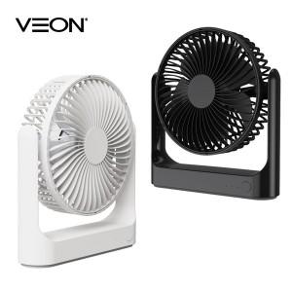

【상세/제작정보】

【인쇄/포장옵션】 | 레이저 / 개별종이케이스

【공급단가】 | 수량 | 50~ | 100~ | 500~ | 1,000~ | 2,000~
*VAT별도 | 단가 | 9,780원 | 9,610원 | 9,370원 | 9,200원 | 8,960원

【상품 URL】 | https://easy1.co.kr:443/src/goods_detail.php?gdno=32848

